Стандарти за документация
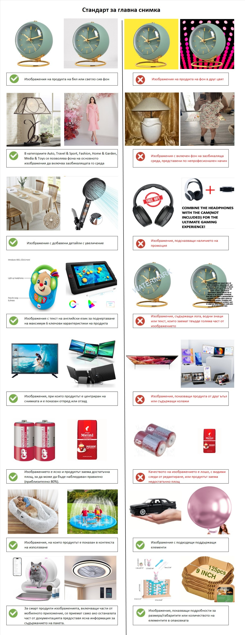
ИЗОБРАЖЕНИЯ
Стандарти за изображения в каталога на eMAG |  |  | Примери
- Всички продукти, изброени в платформата, трябва да съдържат поне една или повече снимки. - Изберете ясни и детайлни изображения, които могат най-добре да възпроизведат усещането от физически магазин. - Всеки продукт трябва да бъде посочен и документиран поотделно. ВНИМАНИЕ! Продукти със следните проблеми в изображението ще бъдат отхвърлени: - Лошо качество: пикселизирани, неясни или със следи от редактиране. - Не съответстват на информацията, представена в други раздели на документацията (характеристики, описание, име и др.). - Не са достъпни за изтегляне при използване на предоставените връзки. - Не отговарят на стандарта за качество на основните и допълнителните изображения, посочен по-долу.

Основно изображение
Трябва: - да показва само продукта, който продавате, с минимални или никакви допълнителни елементи. - да показва продукта центрирано, фронтално и да заема поне 80% от изображението. - да представя продукта изцяло на бял или светлосив фон. Някои продуктови категории позволяват да присъства заобикалящата ги среда, ако са представени професионално: Auto, Travel & Sport, Fashion, Home & Garden, and Media & Toy. Не трябва: - да съдържат други добавени елементи: водни знаци, колажи, лога или връзки към друг сайт. - да включват други продукти от същата гама.

Допълнителни (вторични) изображения
Трябва: - да са достатъчно на брой, за да опишат подробно продукта. - да бъдат възможно най-ясни и представителни за посочения продукт. - да описват същата разновидност на продукта, както в основното изображение. Не трябва: - да съдържат други добавени елементи: водни знаци, колажи, лога или връзки към друг сайт. - да представят други продукти от същата гама.

Размери на изображението
- Препоръчителният минимален размер на изображенията е 400 x 400 пиксела. - Ако изображението не отговаря на този формат, системата на eMAG ще се опита да промени размера му автоматично, само ако размерите на продукта, заснет в изображението, са най-малко 300 x 30 пиксела.

Характеристики на файла с изображението
- Приетите формати на изображенията са JPG (.jpg), PNG (.png), GIF (.gif), JPEG (.jpeg). - Максималният допустим размер на файла с изображение е 8 MB.

ИМЕ
Общи правила за наименованието на продукта
Заглавието на продуктите трябва да бъде описателно, кратко и според стандарта на eMAG: ”Тип продукт, Бранд, Модел, една или две основни характеристики, Цвят, Размер”, или според специфичните стандарти, представени в таблицата по-долу; Изписването на бранда в заглавието трябва да бъде същото като това в полето за бранд (същото като регистрирания такъв) и НЕ трябва да съдържа символа "®"; Ако за бранд се използва “OEM”, тази стойност НЕ се вписва в заглавието на продукта; Ако продуктите се продават в комплект, като Тип продукт се използва „Комплект“ и се посочва броя на елементите съдържащи се в него Ако продуктът е от няколко цвята ( 3 или повече) се посочва като “Многоцветен”; Размерите на продукта се посочват със знакът“x” като разделител: 30x45 cm, 10x15x22 cm; Не трябва да съществуват различия и несъответствия между информацията посочена в заглавието и останалите елементи на продуктовата документация (характеристики, описания, снимки); Заглавието на продукта се изписва БЕЗ прилагателни като “невероятен”, “брилянтен” и пр.; БЕЗ посочване на информация за други съвместими продукти БЕЗ информация за вашата оферта като: “Име на фирмата ви”, “информация за доставка”, “цена” и пр.; БЕЗ думи изписани изцяло с главни букви (CAPS-LOCK), с изключение на специфични термини или модификации (пример: HDD); БЕЗ съкращения; БЕЗ препинателни и пунктуационни знаци, c изключение на “,”, която се използва за разделител; БЕЗ следните символи: "&", "\", "|", "+" , в ролята им на разделители или свързващи знаци.

Правила за стандарт на темплейта
Супракатегория | Темплейт | Стандарт за име (Препоръчан) | Примери
Авто | Авточасти | Тип продукт, Бранд, Марка, Модел, Година на производство, Тип част (оригинална/съвместима) | Накладки abe, Alfa Romeo, 155, 1992, Съвместими
Авто | Автомобилни стелки | Тип продукт (комплект), марка, съвместимост, материал, цвят | Комплект 2 стелки Umbrella, Opel Corsa 2004-2006, Гумени, Черни
Авто | Тунинг аксесоари за автомобили | Тип продукт, Бранд, Марка, Модел, Година на производство, Цвят | Автомобилни прагове, A.R.T., Mercedes, ML W166, 2011-2015, Черен
Авто | Аксесоари за мотоциклети | Тип продукт, Бранд, Модел, Съвместимост, Разме, Цвят | Предно стъкло Kappa, Honda, CPX 125-150, 59.5 x 44 cm, Прозрачен
Авто | Защитни екипи Motorsport | Тип продукт, Бранд, Модел , Материал, Размер, Цвят | Ръкавици Icon, Strada Superduty, Кожа, M, Жълт
Направи си сам | Огледала и мебели за баня | Тип продукт, Бранд, Модел/Колекция,Брой врати, Материал, Размери, Цвят | Шкаф Topeshop, Regal, 2 вртаи, PAL, 25 x 52 cm, Венге
Направи си сам | Винтчета, дюбели и крепежни елементи | Тип продукт, Бранд, Модел/Употреба, Брой части, Размери, Цвят | Винт SPAX, Кръст, 50 броя, 8 x 260 mm, Златист
Направи си сам | Електрически кабели и проводници | Тип продукт, Бранд, Материал, Дължина | Жило SvS, Стомана, 25 m
Мода | Обувки | Тип продукт,Бранд, Модел/Колекция, Материал, Размер, Цвят | Обувки Clarks, Donaway, Кожа, 44, Кафяв
Мода | Облекло | Тип продукт (брой части в комплект), Бранд, Принт/Стил, Материал, Размер, Цвят | Рокля Zenda, Puff sleeve, Полиестер, M, Светло син
Спортна мода | Спортни обувки | Тип продукт, Бранд, Спорт, Материал, Технология, Размер, Цвят | Обувки за бягане Under Armour, Charged Rogue 3, SoftFoam+, 40.5, Черен
Спортна мода | Спортно облекло | Тип продукт (брой части в комплект), Бранд, Спорт, Технология, Материал, Размер, Цвят | Суитшърт Puma, DryCELL, Памук, M,Прашно розов
Дом и Градина | Столове | Тип продукт (брой части в комплект), Бранд, Модел/Колекция, Материал (тапицерия и/или структура), Цвят | Стол Denver, Berlin, Текстил, Бордо Комплект от 4 стола, Elvila, Vigo Natur, Дърво, Еко кожа, Кафяв
Дом и Градина | Декоративни магнити | Тип продукт (брой части в комплект), Бранд, Тема (специфика), Материал, Размери | Декоративен магнит, SAVCOM, Сгради в Барселона, 4 x 5 cm
Дом и Градина | Скринове | Тип продукт, Бранд, Модел , Брой врати, Материал, Размери, Цвят | Шкаф за телевозор, Kring, Spicy, 2 врати, PAL, 136 x 39 x 52 cm, Черен
Дом и Градина | Комплекти градински мебели | Тип продукт, Бранд, Модел, Части комплект, Материал, Цвят | Комплект маса и столове, Kring, Thomas, 1 маса, 6 стола, Ратан, Черен
Дом и Градина | Спално бельо | Тип продукт, Бранд, Модел, Брой хора, Размери на матрак, Материал, Цвят | Чаршаф, Heinner Home, Christmas Model Red Xmas, 2 души, 160 x 200 cm, Памук, Червен
Дом и Градина | Картини | Тип продукт, Бранд, Тема (специфика), Материал рамка, Техника, Размери | Картина, Mendola Art, Magnolias, Дървена рамка, Нарисувана на ръка, 60 x 120 cm
Дом и Градина | Персонализирани подаръци | Тип продукт, Бранд, Модел, Материал, Размер/Капацитет, Цвят | Бутилка за вино, Giftexpress, Luxury, Стъкло, 0.75 L, Червен
Дом и Градина | Килими | Тип продукт, Бранд, Тип тъкан, Дизайн, Материал, Размери, Цвят | Килим, Aldo, Дълга нишка, Полипропилен, Кръгове, 160 x 235 cm, Крем
ИТ | Рутерни аксесоари | Тип продукт, Бранд, Тип кабел, Дължина, Цвят | Мрежови кабел, Hama, STP, 1.5 m, Сив
ИТ | Настолни компютри | Тип продукт, Бранд Процесор, Тип процесор, Модел процесор, RAM капацитет, HDD капацитет, SDD капацитет, Модел видео карта , Видео карта капацитет, OS | Настолен компютър, Lenovo, IdeaCentre Y720 Cube-15ISH, Intel® Core™ i5-7400, 8 GB RAM, HDD 1TB, SSD 128 GB, NVIDIA GeForce GTX 1070, 6GB, Free DOS
ИТ | Зарядни устройства за лаптоп | Тип продукт, Бранд, Модел, Тип конектор, Мощност | Зарядно, HP, Smart AC/Auto/Air Combo, Auto, 90 W
ИТ | Тонери за лазерни принтери | Тип продукт, Бранд, Съвместим Модел, Брой страници, Цвят | Тонер, Lexmark, T63x/X63x, 21.000 страници, Черен
Медия и Офис консумативи | Книги | Заглавие, Автор | Дървото, John Fowles
Мобилни устройства | Калъфи за мобилни телефони | Тип продукт, Бранд, Съвместим Бранд, Съвместим Модел, Материал, Цвят | Калъф за телефон, Krusell, Apple, iPhone 5, Кожа, Червен
Мобилни устройства | Защитни фолиа за мобилни телефони | Тип продукт, Бранд, Съвместим Бранд, Съвместим Модел, Материал, Цвят | Протектор за екран, Avantree, Apple, iPhone 5, Силикон
Играчки | Фигурки | Тип продукт (брой части в комплект), Бранд, Приказка/Герой, Височина | Фигурка, Funko, Harry Potter, 10 cm Комплект от две фигурки, Marvel, Hulk and Spiderman, 23.5 cm, Многоцветен
Играчки | Пъзели | Тип продукт, Бранд, Приказка/Герой, Брой части | Пъзел, Ravensburger, Sunset in Paradise, 18.000 части
Играчки | Модули & Компоненти за роботика | Тип продукт, Бранд, Модел, Съвместимост, Мощност | Основна платка, Arduino, Fio v3 Atmega32U4

